상품제안서
사이클론 미니 무선 데스크팬 선풍기 | 상품코드: S42481

 |  |  |  |  |  |  | 02-713-8555 | www.synergygift.co.kr
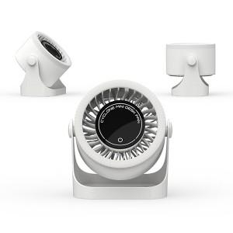

【상세/제작정보】

【인쇄/포장옵션】 | 레이저 / 포장불가능

【공급단가】 | 수량 | 20~ | 100~ | 300~ | 500~ | 1,000~
*VAT별도 | 단가 | 19,000원 | 17,400원 | 16,700원 | 16,350원 | 16,000원

【상품 URL】 | https://www.synergygift.co.kr:443/src/goods_detail.php?gdno=42481

